Matriz Compatibilidad Qca
C: F.COL.SS.HS.T.26 | V:001 |  | FORMATO DE MATRIZ DE COMPATIBILIDAD DE SUSTANCIAS QUIMICAS
 | F.A: 2023-08-02 |  | VICEPRESIDENCIA DE DESARROLLO HUMANO

REGIONAL |  | BARRANQUILLA |  |  |  |  | EMPRESA |  |  | CLINICA COLSANITAS SA |  |  |  |  | SEDE |  |  | LABORATORIO CLINICO RONDA REAL CARTAGENA |  |  |  | RESPONSABLE(S) DEL ÁREA / UNIDAD |  | OBED GARCIA
FECHA DE ELABORACIÓN |  | 2025-01-22 |  |  |  |  | FECHA DE ÚLTIMA ACTUALIZACIÓN |  |  |  |  |  |  |  | ÁREA/UNIDAD |  |  | LOBORATORIO

NOMBRE DE LA SUSTANCIA | IDENTIFICACIÓN DE LA SUSTANCIA |  |  |  | EXPLOSIVOS | GASES INFLAMABLES | AEROSOLES |  | GASES NO INFLAMABLES NO TÓXICOS (A PRESIÓN) | GASES TÓXICOS | LÍQUIDOS INFLAMABLES | SOLIDOS INFLAMABLES | SUSTANCIAS QUE PRESENTAN RIESGO DE COMBUSTIÓN ESPONTANEA | SUSTANCIAS QUE EN CONTACTO CON AGUA, DESPRENDEN GASES INFLAMABLES | SUSTANCIAS COMBURENTES | PERÓXIDOS ORGÁNICOS |  | SUSTANCIAS TOXICAS AGUDAS | SUSTANCIAS INFECCIOSAS | MATERIAL RADIACTIVO | SUSTANCIAS CORROSIVAS | NOCIVAS, IRRITANTES, SENSIBILIZANTE CUTÁNEO | PELIGROSO PARA EL MEDIO AMBIENTE ACUÁTICO |  | PELIGRO PARA LA CAPA DE OZONO | SENSIBILIZANTE RESPIRATORIO, CARCINOGENICIDAD, MUTAGENICIDAD, TOXICIDAD PARA LA REPRODUCCIÓN, TOXICIDAD SISTEMÁTICA EN ÓRGANOS DIANA, PELIGRO POR ASPIRACIÓN
 | ESTADO FÍSICO DE LA SUSTANCIA | CLASIFICACIÓN DE LA CLASE DE PELIGRO | IDENTIFICACIÓN PARA EL TRANSPORTE DE MERCANCIAS PELIGROSAS SEGÚN LA NTC 1692 - NACIONES UNIDAS UN
 |  |  |  | COMUNICACIÓN DE PELIGROS SISTEMA GLOBALMENTE ARMONIZADO SGA
Meliseptol | LÍQUIDO | LIQUIDOS INFLAMABLES |  |  |  |  |  |  |  |  |  |  |  |  |  |  |  | 1 |  |  | 4 |  | 6 | 6 |  | 1
Jabón quirúrgico Quirucidal | LÍQUIDO | SUSTANCIAS CORROSIVAS |  |  |  | 2 | 1 | 1 | 4 | 2 | 4 | 1 |  | 5 | 5 |  |  |  |  |  | 1
WESCOHEX SOLUCIÓN® - Jabón Antiséptico | LÍQUIDO | NOCIVAS, IRRITANTES, SENSIBILIZANTE CUTANEO | No requiere
WESCOHEX JABON® | LÍQUIDO | SUSTANCIAS CORROSIVAS |  |  |  | 2 | 1 | 1 | 4 | 2 | 4 | 1 |  | 5 | 5
CELLPACK DCL | LÍQUIDO | NO ES UNA SUSTANCIA O MEZCLA PELIGROSA
Aceite de Inmersión | LÍQUIDO | NOCIVAS, IRRITANTES, SENSIBILIZANTE CUTANEO |  |  |  | 3 | 3 | 3 | 3 | 3 | 6 | 1 | 1 | 1 | 1 | 1 | 1 | 6 |  |  |  |  |  |  |  | 6
Wright | LÍQUIDO | LIQUIDOS INFLAMABLES |  |  |  |  |  |  |  |  |  |  |  |  |  |  |  | 1 |  |  |  |  | 6 | 6 |  | 1
Clinisar | LÍQUIDO | SUSTANCIAS CORROSIVAS |  |  |  | 2 | 1 | 1 | 4 | 2 | 4 | 1 |  | 5 | 5
HEMOSIL RECOMBIPLASTIN 2G | LÍQUIDO | NO ES UNA SUSTANCIA O MEZCLA PELIGROSA | No requiere | No requiere
HEMOSIL HIGH ABNORMAL CONTROL | LÍQUIDO | NO ES UNA SUSTANCIA O MEZCLA PELIGROSA | No requiere | No requiere
HEMOSIL LOW ABNORMAL CONTROL | LÍQUIDO | NO ES UNA SUSTANCIA O MEZCLA PELIGROSA | No requiere | No requiere
HEMOSIL SYNTHASIL | LÍQUIDO | NO ES UNA SUSTANCIA O MEZCLA PELIGROSA | No requiere | No requiere
Field Sales Fosfatadas | LÍQUIDO | NO ES UNA SUSTANCIA O MEZCLA PELIGROSA
Field Solución A | LÍQUIDO | NO ES UNA SUSTANCIA O MEZCLA PELIGROSA
Field Solución B | LÍQUIDO | NO ES UNA SUSTANCIA O MEZCLA PELIGROSA
FLUOROCELL WDF | LÍQUIDO | SENSIBILIZANTE RESPIRATORIO, CARCINOGENICIDAD, MUTAGENICIDAD, TOXICIDAD PARA LA REPRODUCCION, TOXICIDAD SISTEMATICA EN ORGANOS DIANA, PELIGRO POR ASPIRACION |  |  |  | 1 | 1 |  |  |  |  |  | 5 | 5
FLUOROCELL WNR | LÍQUIDO | SENSIBILIZANTE RESPIRATORIO, CARCINOGENICIDAD, MUTAGENICIDAD, TOXICIDAD PARA LA REPRODUCCION, TOXICIDAD SISTEMATICA EN ORGANOS DIANA, PELIGRO POR ASPIRACION |  |  |  | 1 | 1 |  |  |  |  |  | 5 | 5
SULFOLYSER | LÍQUIDO | NO ES UNA SUSTANCIA O MEZCLA PELIGROSA
EOSINA 1% | LÍQUIDO | NO ES UNA SUSTANCIA O MEZCLA PELIGROSA
Violeta de Gram | LÍQUIDO | SUSTANCIAS TOXICAS AGUDAS |  |  |  |  |  |  |  |  |  |  |  |  |  |  |  | 1 |  |  | 4 |  | 6 | 6 |  | 1
LUGOL DE GRAM | LÍQUIDO | NOCIVAS, IRRITANTES, SENSIBILIZANTE CUTANEO |  |  |  | 3 | 3 | 3 | 3 | 3 | 6 | 1 | 1 | 1 | 1 | 1 | 1 | 6 |  |  |  |  |  |  |  | 6
Hidróxido de Potasio 10% | LÍQUIDO | SUSTANCIAS CORROSIVAS |  |  |  | 2 | 1 | 1 | 4 | 2 | 4 | 1 |  | 5 | 5 |  |  |  |  |  | 1
Etanol Cetona | LÍQUIDO | LIQUIDOS INFLAMABLES |  |  |  |  |  |  |  |  |  |  |  |  |  |  |  | 1 |  |  | 4 |  | 6 | 6 |  | 1
SAFRANINA DE GRAM | LÍQUIDO | LIQUIDOS INFLAMABLES |  |  |  |  |  |  |  |  |  |  |  |  |  |  |  | 1 |  |  | 4 |  | 6 | 6 |  | 1
Activator | LÍQUIDO | NO ES UNA SUSTANCIA O MEZCLA PELIGROSA | No requiere | No requiere
Hidróxido de Potasio 40% | LÍQUIDO | SUSTANCIAS CORROSIVAS |  |  |  | 2 | 1 | 1 | 4 | 2 | 4 | 1 |  | 5 | 5 |  |  |  |  |  | 1
Acid Wash | LÍQUIDO | SUSTANCIAS CORROSIVAS |  |  |  | 2 | 1 | 1 | 4 | 2 | 4 | 1 |  | 5 | 5 |  |  |  |  |  | 1
NACL | LÍQUIDO | NO ES UNA SUSTANCIA O MEZCLA PELIGROSA | No requiere | No requiere
CRP4 | LÍQUIDO | NOCIVAS, IRRITANTES, SENSIBILIZANTE CUTANEO | No requiere
UREAL | LÍQUIDO | NO ES UNA SUSTANCIA O MEZCLA PELIGROSA | No requiere | No requiere
CHOL2 | LÍQUIDO | NOCIVAS, IRRITANTES, SENSIBILIZANTE CUTANEO | No requiere
CREP2 | LÍQUIDO | NO ES UNA SUSTANCIA O MEZCLA PELIGROSA | No requiere | No requiere
ALP2 | LÍQUIDO | NOCIVAS, IRRITANTES, SENSIBILIZANTE CUTANEO | No requiere
LDHI2 | LÍQUIDO | NOCIVAS, IRRITANTES, SENSIBILIZANTE CUTANEO | No requiere
GLUC3 | LÍQUIDO | NO ES UNA SUSTANCIA O MEZCLA PELIGROSA | No requiere | No requiere
CA2 | LÍQUIDO | SUSTANCIAS CORROSIVAS |  |  |  | 2 | 1 | 1 | 4 | 2 | 4 | 1 |  | 5 | 5 |  |  |  |  |  | 1
BILD2 | LÍQUIDO | SUSTANCIAS CORROSIVAS |  |  |  | 2 | 1 | 1 | 4 | 2 | 4 | 1 |  | 5 | 5 |  |  |  |  |  | 1
BILT3 | LÍQUIDO | SUSTANCIAS CORROSIVAS |  |  |  | 2 | 1 | 1 | 4 | 2 | 4 | 1 |  | 5 | 5 |  |  |  |  |  | 1
ISE Cleaning Solution | LÍQUIDO | SUSTANCIAS CORROSIVAS |  |  |  | 2 | 1 | 1 | 4 | 2 | 4 | 1 |  | 5 | 5
C.f.a.s. Proteins | LÍQUIDO | NOCIVAS, IRRITANTES, SENSIBILIZANTE CUTANEO | No requiere
C.f.a.s. Lipids | LÍQUIDO | NO ES UNA SUSTANCIA O MEZCLA PELIGROSA | No requiere | No requiere
FIJADOR CITOLOGICO AEROSOL | LÍQUIDO | NO ES UNA SUSTANCIA O MEZCLA PELIGROSA | No requiere
HCG+beta CalSet | LÍQUIDO | NOCIVAS, IRRITANTES, SENSIBILIZANTE CUTANEO | No requiere
Hemosil Factor Diluent | LÍQUIDO | NO ES UNA SUSTANCIA O MEZCLA PELIGROSA | No requiere | No requiere
Hemosil Cleaning Agent | LÍQUIDO | NO ES UNA SUSTANCIA O MEZCLA PELIGROSA | No requiere | No requiere
Basic Wash (Cell Wash Solution I/NaOH-D) | LÍQUIDO | SUSTANCIAS CORROSIVAS |  |  |  | 2 | 1 | 1 | 4 | 2 | 4 | 1 |  | 5 | 5 |  |  |  |  |  | 1
CELLCLEAN AUTO | LÍQUIDO | SUSTANCIAS CORROSIVAS |  |  |  | 2 | 1 | 1 | 4 | 2 | 4 | 1 |  | 5 | 5 |  |  |  |  |  | 1
Azul De Cresil Brillante | LÍQUIDO | PELIGROSO PARA EL MEDIO AMBIENTE ACUATICO |  |  |  | 3 | 3 | 3 | 3 | 3 | 6 | 1 | 1 | 1 | 1 | 1 | 1 | 6 |  |  |  |  |  |  |  | 6
NAIR AZUL DE METILENO AMORTIGUADO | LÍQUIDO | NOCIVAS, IRRITANTES, SENSIBILIZANTE CUTANEO | No requiere
ALCOHOL ACIDO ZN | LÍQUIDO | LIQUIDOS INFLAMABLES |  |  |  |  |  |  |  |  |  |  |  |  |  |  |  | 1 |  |  | 4 |  | 6 | 6 |  | 1
Albúmina - ALB2 | LÍQUIDO | NO ES UNA SUSTANCIA O MEZCLA PELIGROSA |  | No requiere
Precicontrol ClinChem Multi 1 | SÓLIDO | SUSTANCIAS INFECCIOSAS |  | No aplica
PreciControl ClinChem Multi 2 | SÓLIDO | SUSTANCIAS INFECCIOSAS |  | No aplica
Total Protein G2. - TP2 | LÍQUIDO | SUSTANCIAS CORROSIVAS |  |  |  | 2 | 1 | 1 | 4 | 2 | 4 | 1 |  | 5 | 5 |  |  |  |  |  | 1
Trigliceridos - TRIGL | LÍQUIDO | PELIGROSO PARA EL MEDIO AMBIENTE ACUATICO |  |  |  | 3 | 3 | 3 | 3 | 3 | 6 | 1 | 1 | 1 | 1 | 1 | 1 | 6 |  |  |  |  |  |  |  | 6
SD BIOLINE Strep A | LÍQUIDO | NOCIVAS, IRRITANTES, SENSIBILIZANTE CUTANEO
RPR-CARBON A | LÍQUIDO | NO ES UNA SUSTANCIA O MEZCLA PELIGROSA

Convenciones de Compatibilidad

 |  | Pueden Almacenarse juntos, se debe verificar la reactividad individual utilizando la FDS.

 |  |  |  |  |  |  | NOTA 1 | Es necesario hacer una valoración del riesgo. Se permite el almacenamiento siempre que el riesgo evaluado no sea significativo |  |  |  | NOTA 2 | Sustancias inflamables a excepción de líquidos pueden ser almacenadas en áreas que contengan no más de 50 cilindros de gases comprimidos, de los cuales máximo 25 pueden contener gases inflamables o tóxicos. El área de gases comprimidos debe estar separada por una pared de al menos dos metros de alto elaborada en materiales incombustibles. Adicionalmente, la distancia entre las sustancias inflamables y los cilindros de gas deben ser de cinco metros como mínimo. |  |  |  |  |  |  |  | NOTA 3 | A consideración. El almacenamiento de gases requiere condiciones especiales que deben evaluarse.

 |  | Precaución posibles restricciones, revisar incompatibilidades individuales utilizando las FDS. Pueden ser incompatibles o pueden requerirse condiciones especificas

 |  |  |  |  |  |  | NOTA 4 | Líquidos corrosivos en envases quebradizos no deben almacenarse junto con los líquidos inflamables, excepto que se encuentren separados por gabinetes de seguridad o cualquier medio efectivo para evitar el contacto en caso de incidente. |  |  |  | NOTA 5 | Sustancias que no reaccionen entre sí en el caso de un incidente pueden almacenarse juntas. Esto se puede lograr por medio de separaciones físicas, gran distancia entre ellas o utilizando gabinetes de seguridad. |  |  |  |  |  |  |  | NOTA 6 | Las sustancias de clase 9 (sustancias y objetos peligrosos varios, incluidas las peligrosas para el medio ambiente) que inicien, propaguen o difundan el fuego con rapidez no deben almacenarse al lado de sustancias toxicas o líquidos inflamables.

 |  | Se requiere almacenar por separados. Son incompatibles.

Matriz Guía
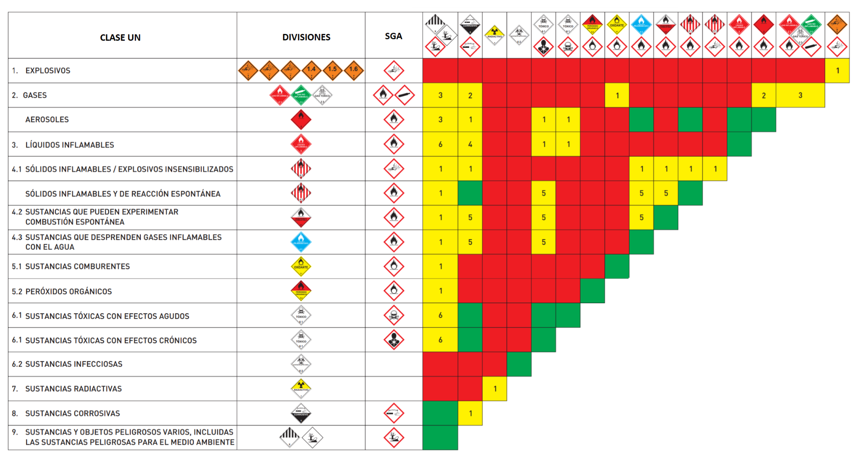
Matriz de Compatibilidad Química - Guía

